2022.11.17(목) 미팅
PRJT_TITLE | NM | Team | MAIL | TEL | BLNG | DPRT | Team(OLD) | Leader
4차산업시대의 메타버스와 AI를 활용한 디지털 휴먼 (메타휴먼) 구축 및 개발 | 주재성 | 딥페이크 개발 | cg3731@snu.ac.kr | 01025456240 | 서울대학교 | 전기정보공학부 | 딥페이크 개발 | Leader | 스타벅스
4차산업시대의 메타버스와 AI를 활용한 디지털 휴먼 (메타휴먼) 구축 및 개발 | 홍우진 | 딥페이크 개발 | hongwoojin471@gmail.com | 01021828842 | 경기과학기술대학교 | 인공지능학과 | 딥페이크 개발
4차산업시대의 메타버스와 AI를 활용한 디지털 휴먼 (메타휴먼) 구축 및 개발 | 고영서 | 딥페이크 개발 |  |  | 한동대학교 | 컴퓨터공학과 | 딥페이크 개발
4차산업시대의 메타버스와 AI를 활용한 디지털 휴먼 (메타휴먼) 구축 및 개발 | 고경수 | 딥페이크 개발 | star77sa@naver.com | 01098093220 | 전북대학교 | 통계학과 | 딥페이크 개발 |  | 스타벅스
4차산업시대의 메타버스와 AI를 활용한 디지털 휴먼 (메타휴먼) 구축 및 개발 | 유사라 | 딥페이크 개발 | rrrr4ra@sookmyung.ac.kr | 01042567374 | 숙명여자대학교 | 컴퓨터과학과 | 딥페이크 개발
4차산업시대의 메타버스와 AI를 활용한 디지털 휴먼 (메타휴먼) 구축 및 개발 | 문우혁 | 립싱크 | mwh1231@jbnu.ac.kr | 01035881486 | 전북대학교 | 통계학과 | 립싱크 | Leader | 스타벅스
4차산업시대의 메타버스와 AI를 활용한 디지털 휴먼 (메타휴먼) 구축 및 개발 | 윤하늘 | 립싱크 | yhnhappy@snu.ac.kr | 01089617631 | 서울대학교 | 식물생산과학부 | 립싱크
4차산업시대의 메타버스와 AI를 활용한 디지털 휴먼 (메타휴먼) 구축 및 개발 | 장평화 | 립싱크 | vudghk0807@office.gtec.ac.kr | 01055428025 | 경기과학기술대학교 | 인공지능학과 | 립싱크
4차산업시대의 메타버스와 AI를 활용한 디지털 휴먼 (메타휴먼) 구축 및 개발 | 김시현 | 립싱크 | choen7328@naver.com | 01056096275 | 서울시립대학교 | 도시행정학과 | 영어 콘텐츠
4차산업시대의 메타버스와 AI를 활용한 디지털 휴먼 (메타휴먼) 구축 및 개발 | 신재서 | 음성인식 | tlswotj5589@gmail.com | 01030574887 | 경기과학기술대 | 인공지능 | 음성인식 | Leader | 스타벅스
4차산업시대의 메타버스와 AI를 활용한 디지털 휴먼 (메타휴먼) 구축 및 개발 | 이유빈 | 음성인식 | kerry3929@naver.com | 01056703929 | 서울시립대학교 | 통계학과 | 음성인식
4차산업시대의 메타버스와 AI를 활용한 디지털 휴먼 (메타휴먼) 구축 및 개발 | 정지아 | 음성인식 | happygaj@sookmyung.ac.kr | 01073304231 | 숙명여자대학교 | 기계시스템학부 | 음성인식
4차산업시대의 메타버스와 AI를 활용한 디지털 휴먼 (메타휴먼) 구축 및 개발 | 황채원 | 음성인식 | h2047@gnu.ac.kr | 01093742047 | 경상국립대학교 | 정보통계학과 | 음성인식
4차산업시대의 메타버스와 AI를 활용한 디지털 휴먼 (메타휴먼) 구축 및 개발 | 주혜지 | 음성인식 | 5ehoskjhjdi@naver.com | 01051304090 | 서울시립대학교 | 통계학과/빅데이터분석학과 | 영어 콘텐츠
4차산업시대의 메타버스와 AI를 활용한 디지털 휴먼 (메타휴먼) 구축 및 개발 | 김민경 | 음성인식 | 21900091@handong.ac.kr | 01065371242 | 한동대 | 경영경제 | 영어 콘텐츠
4차산업시대의 메타버스와 AI를 활용한 디지털 휴먼 (메타휴먼) 구축 및 개발 | 마수민 | 인프라 | amnaen1209@naver.com | 01059108261 | 숙명여자대학교 | IT공학전공 | 인프라
4차산업시대의 메타버스와 AI를 활용한 디지털 휴먼 (메타휴먼) 구축 및 개발 | 김유진 | 인프라 | 22100163@handong.ac.kr | 01021423357 | 한동대학교 | 생명과학부 | 인프라
4차산업시대의 메타버스와 AI를 활용한 디지털 휴먼 (메타휴먼) 구축 및 개발 | 박은서 | 인프라 | pes1365@naver.com | 01039316765 | 한동대학교 | 생명과학부 | 인프라
4차산업시대의 메타버스와 AI를 활용한 디지털 휴먼 (메타휴먼) 구축 및 개발 | 조희성 | 인프라 | heesung1945@naver.com | 01041075971 | 경기과학기술대학교 | 게임콘텐츠학과 | 인프라
4차산업시대의 메타버스와 AI를 활용한 디지털 휴먼 (메타휴먼) 구축 및 개발 | 김다은 | 인프라 | dorothy43@naver.com | 01051173328 | 서울시립대학교 | 통계학과 | 인프라 | Leader | 스타벅스

4차산업시대의 메타버스와 AI를 활용한 디지털 휴먼 (메타휴먼) 구축 및 개발 | 장하은 | 추후(??) | jkjfamily4@naver.com | 01095593689 | 한동대학교 | 커뮤니케이션학부 | NLP
4차산업시대의 메타버스와 AI를 활용한 디지털 휴먼 (메타휴먼) 구축 및 개발 | 임서영 | 추후(??) | ain031312@snu.ac.kr | 01028030313 | 서울대학교 | 언론정보학과 | 추가 고민중. | Leader
4차산업시대의 메타버스와 AI를 활용한 디지털 휴먼 (메타휴먼) 구축 및 개발 | 박철수 | ??? | chulsoo@snu.ac.kr | 01089903462 | 서울대학교 | 국제학과 | 영어 콘텐츠

**변경내용
1.. 기업체에서 전문가들과 함게 '교육 / 수행 / 자문 /멘토링'
1) 에듀템 : 다이얼로그 만들고 (구글 다이얼로그 p/g), 질문에 대한 답변만들고, 문장을 만들고!! <-- 3분중에 언론, 언어학, 커뮤니케이션에 조예가 깊으신분을 추천합니다.
2) 이퓨처 : 영어학습 (구글 다이얼로그 플로어), 아동 언어학습에서 무엇인가를(주제)를 이야기 해야 하는데, .. 1)어떤 레벨, 2)어떤 주제(말뭉치) 작업 --> 프로젝트 샘플공유을 해당 팀에 공유할수 있음.
3) 디모아 : 클라우드 전문회사이어서, 인프라 관련해서 자문을 해서.!!
4) 마이크로소프트 : 인프라 아키텍처 자문, 도움을 제공.
5) DH : 전문교육업체, 전문가 : 자문, 멘토링, 심사

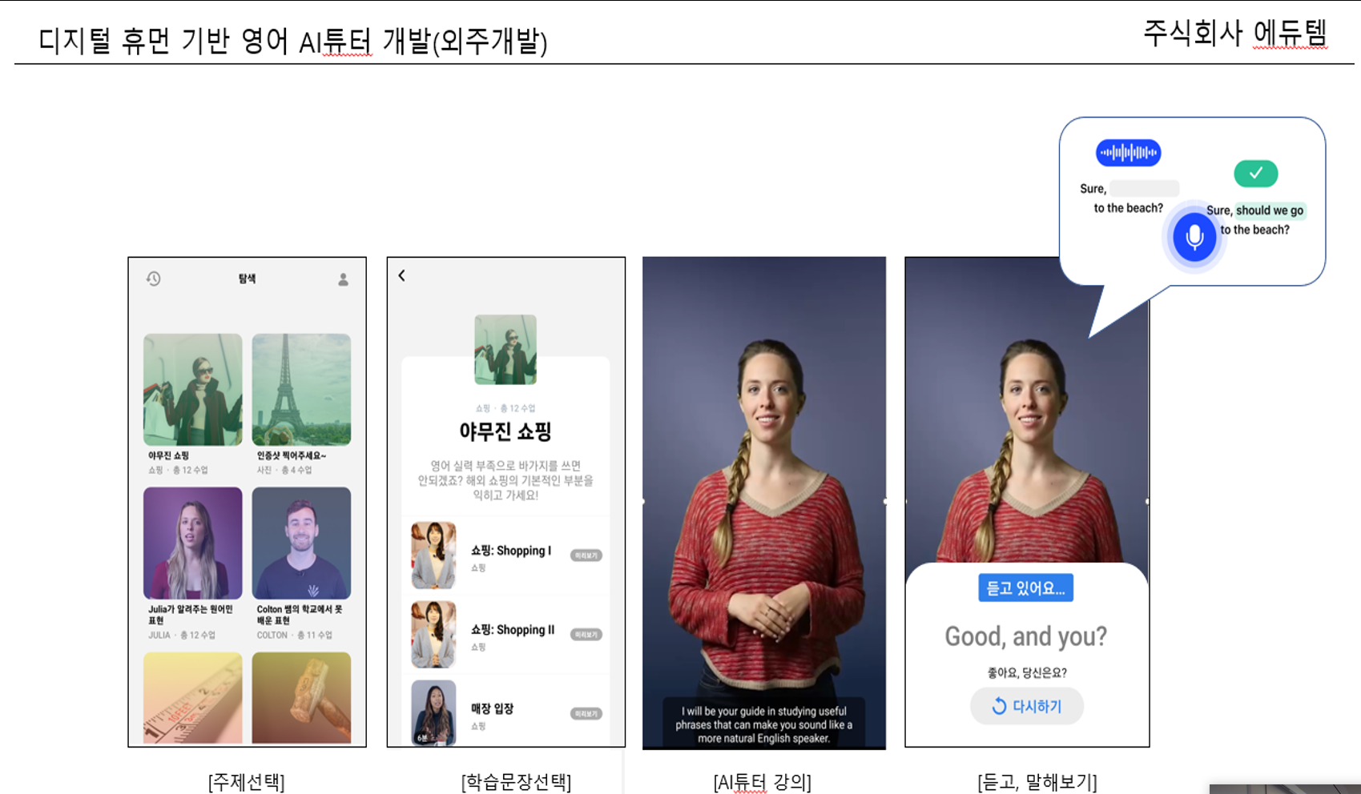

2. .TIME Table & Award 관련한 초안 내용.
1) 결과물 : 2월 첫주까지.
-1등상 : 장관상 ( 해외 연수) |  |  | **수업 내용
-2등상 : 대한상공회의소상 |  |  | 1. 인공지능 개념 수업
* 해외 연수 or 장학금 : 5~10명정도, 평가기여도 |  |  | 2. 딥페이크/립싱크는 수업을 같이 함, 실습만 다르게 진행함.
 |  |  | 1) 딥페이크 : 영상 합성
3. 교육 |  |  | 2) 립싱크 : 음성 합성
12월 첫주 ~ 12월 4주 : 2~3시간씩 주별로 교육을 진행예정 (멘토와 plan).
1) 2022.11월 4주 : 조별 모임 ( 1회 ~ 2회) leader 모임.
1) 2022.11월 5주 : 주제선택
1) 2022.12월 1주 : 조별로 발표 ( 7분 발표 + 5분 리뷰) * 4개조
1) 2022.12월 2주 : 기말고사, |  |  | **합숙 관련
1) 2022.12월 3주 : 기말고사 |  |  | '1) 서울대학교 시흥캠퍼스에서 강의장, 숙박시설 대여를 검토 (2박3일 정도).

4. 2023. 1월 교육은, : 오프라인 교육 ( 실습 위주 w/ 온라인포함) |  |  | **합숙 관련
1) 전문가를 섭외해서, 오프라인 위주로(온라인 포함) 교육을 멘토랑 준비. |  |  | '1) 교육시간 : 50시간 정도는 온라인/오프라인 집체 교육.
2) 차비, 숙박을 포함해서 진행 (지방에 계신분들)
a. 1월 2주 ~ 1월 3주. // 3학점*16주 = 48시간. ( 대략 50시간)
'1) 교육시간 : 50시간 정도는 온라인/오프라인 집체 교육.
'2) 서울대학교 시흥캠퍼스에서 강의장, 숙박시설 대여를 검토 (2박3일 정도).

5. 요청사항.
1) 리더께서 1월 마지막주에 최종 정리 할수 있도록, 팀분들을 독려
2) 2월 첫주에 결과물..

6. 멘토의 역할
1) 멘토가 주별로, 리더분들에게 해야 할일들과, 함께 과제를 부여함.

